상품제안서
[최고급형] 클래시 25절 시스템 다이어리 | 상품코드: S28775

 |  |  |  |  |  |  | 02-713-8555 | www.synergygift.co.kr
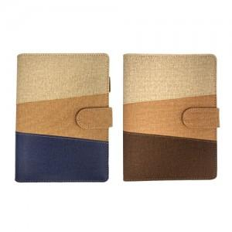

【상세/제작정보】

【인쇄/포장옵션】 | 불박, 금박, 은박 / 포장불가능

【공급단가】 | 수량 | 50~ | 100~ | 500~ | 1,000~ | 3,000~
*VAT별도 | 노트식 | 12,700원 | 12,000원 | 10,700원 | 10,400원 | 10,300원
 | 이틀 | 12,800원 | 12,100원 | 10,800원 | 10,500원 | 10,400원

【상품 URL】 | https://www.synergygift.co.kr:443/src/goods_detail.php?gdno=28775

